Tarefa 1
 | Comentário
1. Por que as práticas de design de teste não podem ser aplicadas imediatamente após o recebimento dos requisitos?
Os requisitos iniciais de um aplicativo podem ser incompletos ou ainda serem alterados no decorrer do desenvolvimento, isso faria com que os testes não conseguissem cobrir todos os cenários. Aplicar os design de teste logo após receber os requisitos, pode levar a desperdícios de testes, visto que algumas funcionalidades podem ser alterada ou até mesmo removidas no decorrer do desenvolvimento. Logo, é importante aguardar até que os requisitos estejam mais bem definidos e estáveis para que então os design de testes se iniciem de forma mais eficazes e melhor direcionados.
2. Em que situações as classes de equivalência e os valores-limite podem existir separadamente? Explique sua resposta e dê exemplos.
A classe de equivalência é a técnica que permite agrupar dados de teste, reduzindo assim o numero de testes que poderiam ser executados sem comprometer a eficácia dos testes, levando em consideração que os demais casos de teste da mesma classe devem reproduzir resultados semelhantes. Já os valores-limites são os testes realizados nos limites ou fronteiras das classes de equivalência, ou seja, explorar condições especiais ou específicas próxima aos limites de uma classe de entrada. Sendo assim as duas situações podem existir, ou seja, serem aplicadas de forma separada dependendo das necessidade específicas de teste e das características do sistema em questão, há cenários em que cada técnica pode ser aplicada de forma independendte e eficaz, isso depende das características específicas do sistema, dos requisitos de teste, e da garantia de qualidade do software. Como exemplo, um sistema que calcula o desconto concedido baseado na quantidade de item comprado, pode precisar de teste nos valores-limites em situaçoes em que o desconto muda em relação a quantidade comprada, podendo estar também relacionado ao tipo de roupas ou um departamento específico, que nesse caso cada tipo de produto pode ter sua propria classe de equivalencia para esse campo.
3. O que é equivalência? O que é uma classe de equivalência?
A equivalência podemos dizer que é a igualdade dos objetos ou valores, no caso de testes, os quais são testados e processados da mesma maneira pelo aplicativo, ou seja, um conjunto de casos de teste que respondem de maneira semelhante ou equivalente quando aplicados. Já a classe de equivalência é um agrupamento de dados de testes, ou seja, é a técnica que permite agrupar dados de teste, reduzindo assim o numero de testes que poderiam ser executados sem comprometer a eficácia dos testes, levando em consideração que os demais casos de teste da mesma classe devem reproduzir resultados semelhantes
4. É possível excluir verificações no meio do intervalo em favor de verificações nos limites dentro do intervalo? Explique sua resposta.
Apesar de não ser uma prática muito recomendada, é possivel utilizá-la quando os recursos e o tempo são limitados para teste, priorizando assim os valores-limites. Logo, a decisão de excluir verificações no meio do intervalo em favor de verificações nos limites dentro do intervalo pode ser baseada na análise de risco, nos requisitos específicosdo sitema, garantindo sempre que todos os cenários críticos sejam devidamente testados.
5. Imagine que você precise testar um formulário onde cada campo possui um validador. O resultado do trabalho do formulário depende da combinação de dados nos campos. Quais práticas de design de teste devem ser usadas e por quê? Explique sua resposta.
Se ao testar um formulário no qual cada campo possui um validador, a melhor prática seria a utilização da tabela de decisões - usada em contextos onde há muitas combinações possiveis de condições e ações, ajudando a simplificar a documentação e a verificação das regras de negócio. Além dessa prática, é possivel também realizar os seguintes testes: teste de unidade - cubrindo todos os cenários possiveis; teste de integração - criar casos de testes que cubram todos as combinações de dados nos campos; teste funcional - simular cenárioas em que o usuário preencha o formulário com diferentes combinações de dados; teste de aceitação - teste com usuários para verificar se o formulário é intuitivo no momenteo da utilização; teste de regressão - reavaliar cada um dos testes anteriores após cada modificação realizado no formulário.
6. Explique como você pode otimizar o número de testes ao trabalhar com tabelas de decisão. Explique sua resposta.
Na tabela de decisão é possivel focar em cobrir de forma eficaz os cenários de entrada e saída que foram definidos na tabela. Como por exemplo, no caso de dus ou mais combinações levarem ao mesmo resultado de saída, sendo assim é possivel reduzir o número de testes cobrindo apenas uma das combinações. É possivel também cobrir testes que sejam mais utilizados ou ainda com funcionalidades críticas sejam analisados primeiro. Com isso, pode-se garantir testes mais eficientes, economizando tempo e recurso enquanto mantem a qualidade do software.
7. Descreva como um checklist difere dos casos de teste. Dê exemplos de onde ambos são usados.
O checklist é uma lista de itens ou critérios que devem ser verificados para garantir que os requisitos sejam cumpridos, apesar de não cobrir todos os cenários possiveis mas verifica aspectos críticos. Utilizado também para garantir que os procedimentos ou requisitos estejam sendo seguidos. Ele pode ser utilizado em testes de aceitação, testes de segurança, revisões de documentação. Já os casos de teste são procedimentos detalhados que descrevem como um teste será conduzido, são testes mais estruturados e técnicos que verificam a funcionalidade específica ou comportamentos do sistema. Eles são tulizados em testes de unidade, teste de integração, teste de regressão e teste de usabilidade.
8. Qual é a maneira correta de fazer um relatório de bug? Quais elementos de um relatório de bug são necessários? Por quê?
A maneira correta é aquela que garante que problemas identificados no software seja compreendidas, reproduzidas e corrigidas de forma eficiente, para isso, é necessário alguns elementos importantes no relatório de bug, tais como: ID - identificador exclusivo; título - descreve o problema de forma clara e direta; prioridade e severidade - a criticidade do bug e a urgencia em corrigí-lo; configuração do sistema - sistemas operacionais/ navegadores ou versões do aplicativo onde o bug ocorre; etapas para reprodução - um caso de teste ou um guia sobre a reprodução do bug; resultados reais e esperados - uma descrição dos resultados reais e esperados.
9. Quais são as regras para escrever um título de relatório de bug? O que acontece se você criar um título ruim?
O título de um relatório de bug descreve a essência do problema e para que haja otimização no tempo e que se tenha uma visão geral do problema. Existem 3 perguntas inicias importante para que o título seja elaborado, O QUE?, ONDE? e QUANDO?, facilitando assim o entendimento rápido do relatório de bug. Logo, um título deve ser descritivo, único, claro e conciso. Caso essas regras não sejam seguidas, um título ruim pode ser criado e com isso haverá dificuldade na identificação do problema, reprodução ineficaz, ocorrendo uma priorização errada, podendo ainda dificultar a comunicação entre a equipe.
10. Em que consiste a arquitetura de um aplicativo cliente-servidor? Descreva resumidamente a funcionalidade de cada elemento.
A arquitetura cliente-servidor nada mais é do que a divisão do aplicativo em dois componentes, cliente e servidor, onde cada elemento desempenha funções espcíficas que permitem a comunicação e o funcionamento do sistema como um todo. O Cliente é a interface atravé da qual o usuário interage com o sistema (desktop, aplicativo ou navegador), solicitando recursos ou serviços ao servidor e assim recebe respostas. Ele também gerencia a interface do usuário, apresentando informações e permitindo a interação do mesmo. Já o Servidor é um computador, um sistema, que fornece os serviçõs, os recursos ou os dados para os clientes, ou seja, ele recebe e responde as solicitações do cliente, as processa e retorna com os resultados apropriados. Sendo assim, essa arquitetura permite e proporciona uma estrutura eficiente e flexivel para a interação entre o usuário e os recursos de uma aplicação.
11. Descreva as etapas de processamento da solicitação após esta URL ser inserida na barra de endereços do navegador: https://google.com.
Após a URL ser inserida na barra de endereços do navegador algumas etapas ocorrem, tais como: resolução de DNS - que é a tradução do nome de domínio em um endereço IP através de uma consulta DNS para obter o IP associado ao nome domínio; requisição HTTP - que transfere todo tipo de dados, como texto, imagens, audio e video na internet; resposta do servidor (HTTP) - após o processo da requisição uma resposta HTTP é gerada; transferencia de dados - a resposta é transmitida de volta para o navegador através da conexão TCP estabelecida; exibição da página - após o processamento a págian inicial do GOOGLE é exibida no navegador, e pronta para o usuário interagir com ela.
12. O que é um cache? Por que é necessário? Qual regra deve ser seguida ao trabalhar com um cache no teste?
Um cache é um armazenamento temporário de dados que são frequentemente acessados, com o objetivo de melhorar a velocidade e a eficiência de acesso a esses dados. Ou seja, ele faz uma cópia dos dados em um local que seja de fácil acesso para que o tempo de recuperação desses dados seja reduzido e ainda reduzindo a carga nos recursos do sistema, como o processador, rede e armazenamento. Um cache ajuda a melhorar a capacidade de resposta do sistema, proporcionando uma experiência mais rápida para o usuário. É importante que ao se trabalhar com cache no teste, deve-se garantir que a mesma tenha sido limpa, pois pode ocorrer de que a causa do bug esteja escondida no cache.
13. Responda às perguntas sobre os protocolos HTTP e HTTPS: - Qual é a diferença entre HTTP e HTTPS? Quando você não deve usar HTTP? - Quais componentes compõem uma solicitação HTTP: para que cada um serve? - Quais métodos HTTP você conhece? Para que eles servem? Dê exemplos de aplicação de diferentes métodos. - O que é um código de resposta HTTP? Quais códigos existem?
- A diferença entre HTTP e HTTPS está na segurança dos dados transmitidos pela internet. Na transmissão HTTP as informações transmitidas entre o navegador do usuiário e o servidor ocorrem com textos simples que podem ser interceptados por terceiros, já a transmissão HTTPS utiliza uma criptografia de dados durante a transmissão, garantindo que as informações estejam seguras e protegidas contra qualquer tipo de espionagem. A HTTP não deve ser usando quando há transmissão de dados sensiveis, como senhas ou informações pessoais, ou ainda quando se deseja manter a integridade dos dados. - Os componentes que compõem a solicitação HTTP são: linha inicial - consiste em três elementos (método, caminho e versão do protocolo); cabeçalhos de solicitação - representa informações adicionais que o front-end envia para o back-end; corpo da mensagem - consiste em dados transmitidos pelo front-end. - Os métodos mais comuns são: GET, POST, PUT, DELETE. O GET serve para solicitar dados em um endereço específico do back-end, pode ser utilizado para recuperar uma página da web por exemplo. EX.: GET /wiki/HTTP HTTP/1.0. O POST serve para enviar dados para o back-end, pode ainda criar um novo recurso ou atualizar um recurso existente. EX.: POST /subscribe/ HTTP/1.1 - Content-type: application/json - {"surname": "Williams","name": "Sam","age": 28,"email": samw@tripleten.com"}. O PUT altera dados no back-end. EX.: PUT /api/users/123 HTTP/1.1 - Content-Type: application/json - { "username": "janedoe", "email": "jane@example.com"}. O DELETE remove dados no back-end. EX.: DELETE /api/users/123 HTTP/1.1 - O código de resposta HTTP é um número composto por 3 dígitos enviados pelo servidor para indicar o resultado de uma requisição HTTP feita pelo usuário. São divididos em 5 grupos: 1XX (informativo), 2XX (sucesso), 3XX (redirecionamento), 4XX (erro de cliente) e 5XX (erro no servidor).
14. Descreva os componentes que podem compor uma URL. Pelo que ele é responsável?
Os componentes que compôem uma URL são: esquema - protocolo usado para transmitir dados (ex. HTTPS, HTTP); host - especifica o nome de domínio ou endereço IP do servidor, é o ponto de entrada para acessar o recurso de rede; porta - tipo específico de conexão, que caso não inserida o servidor usa automaticamente a porta correta; caminho - especifica o caminho dentro do servidor onde o recurso está localizado, indica o arquivo específico, diretório ou rota da API que deve ser acessada; parâmetros da solicitação - fornece dados adicionais para a requisição HTTP, eles são listados depois do ? e separados com &; ancora - indicador adicional que permite chegar diretamente a parte necessária de uma página web, ela é útil em páginas longas com múltiplas seçoes.
15. Que tipos de aplicativos móveis existem? Qual a diferença de cada um?
Há vários tipos de aplicativos móveis, cada um projetado apra atender a diferentes necessidades e cenários de uso. Exemplo: Aplicativos nativos - são desenvolvidos especificamente para uma plataforma específica; aplicativos web progressivos - aplicativos web que utilizam tecnologias web padrão para oferecer uma experiência de usuário semelhante à dos aplicativos nativos; aplicativos híbridos - desenvolvidos usando tecnologia web padrão e são envolvidos em uma camada nativa que permite o acesso às funcionalidades do dispositivo; aplicativos de realidade aumentada - integram elementos virtuais ao ambiente físico do usuário por meio da camera do dispositivo, combinando informações do mundo real com dados gerados digitalmente; aplicativos IoT - permitem ao usuário interagir e controlar dispositivos conectados à internet por meio de um aplicativo móvel; aplicativos de comércio eletrônico - são projetados para facilitar compras e transações comerciais por meio de dispositivos móveis, oferecendo uma interface para explorar produtos, realizar pagamentos e gerenciar pedidos.
16. Qual a diferença entre um emulador e um dispositivo real? Descreva resumidamente as desvantagens e vantagens destes ao testar.
Um emulador é um software que simula o hardware e o software de um dispositivo móvel específico em um ambiente virtual. Já um dispositivo real é um smartphone ou tablet físico que executa diretamente o aplicativo. As vantagens do emulador é que ele pode simular diferentes sistemas operacionais e versões do dispositivo permitindo testes em uma ampla gama de configurações e geralmente são gratuitos ou de baixo custo. Suas desvantagens são que podem ser mais lentos do que dispositivos reais especialmente em termos de resposta e execução de aplicativos. As vantagens do dispositivo real é que fornece a experiência real do usuário, com desempenho e comportamento precisos do aplicativo, permite testar sensores, cameras, e outras funcionalidades de hardware específicas do dispositivo. Já as suas desvantagens seria ter que adquirir vários dispositivos para testes pode ser caro especialmente para cobrir diferentes modelos e versões.
17. Verifique se há erros no JSON Se houver, anexe a versão correta do arquivo.

Link para a ilustração:
https://practicum-content.s3.us-west-1.amazonaws.com/new-markets/qa-final-project/US/7.1.1.png
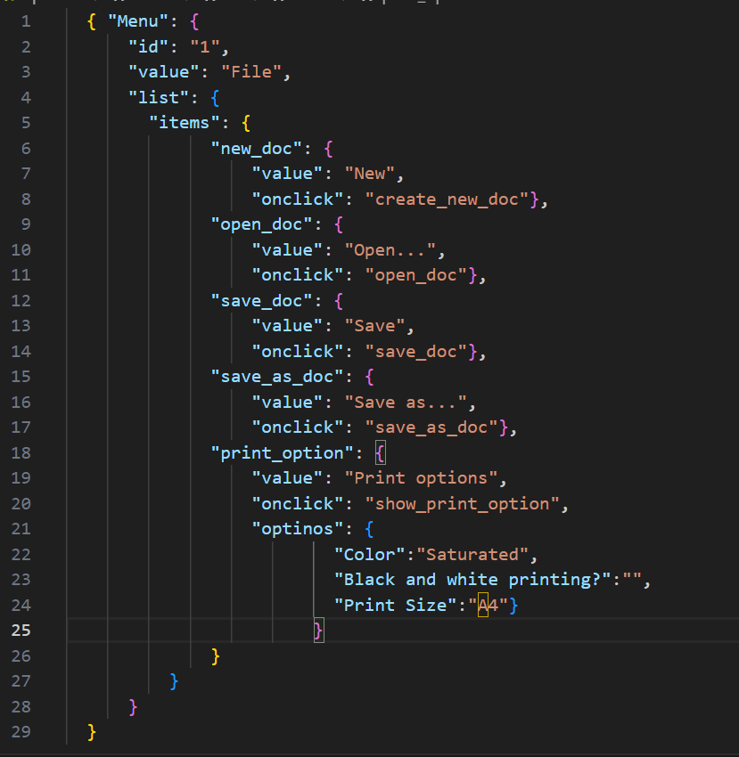
18. O que é um banco de dados relacional? Como ele difere de um não relacional?
Banco de dados relacional é um tipo de banco de dados que organiza dados em tabelas relacionadas entre si por meio de chaves estrangeiras e outra relações definidas, utilizando linguagens como SQL para manipular e consultar dados. Diferente dele, tem o banco de dados não relacional, no qual os bancos de dados são projetados para serem horizontalmente escaláveis, lidando facilmente com grandes volumes de dados distribuídos em vários servidores. Pode usar modelos de dados diferentes, como documentos, grafos, chave-valor e famílias de colunas.
19. Escreva quais tipos de JOIN existem. Qual é a característica de cada um?
Existem diferentes tipos de JOIN em SQL. Os principais são: INNER JOIN - usado para retornar apenas registros com correspondencia nas duas tabelas; LEFT JOIN - usado para retornar todos os registros da tabela da esquerda e os registros corrrespondentes da tabela da direita; RIGHT JOIN - menos comum, mas retorna todos os registros da tabela da direita e os registros correspondentes da tabela da direita; FULL JOIN - usado para retornar todos os registros de ambas as tabelas, combinando onde houver correspondencia; CROSS JOIN - usado para combinar todas as linhas de uma tabela com todas as linhas de outra tabela.
Dados de origem para as tarefas abaixo Você está testando um serviço que entrega comida em 30 minutos. É uma pequena inicialização por enquanto, então você está trabalhando apenas com quatro tabelas: Orders - todos os pedidos entregues ORDERS_ID — ID dos pedidos, int USER_ID—ID dos usuários, int EMPLOYEE_ID — ID dos funcionários, int DELIVERY_TIME — tempo de entrega em minutos, int ITENS — lista de itens, char Users - usuários USER_ID—ID dos usuários, int FULL_NAME — nome completo do usuário, char PHONE — número de telefone do usuário, char ADDRESS — endereço do usuário, char Employees - funcionários EMPLOYEE_ID — ID do funcionário, int FIRST_NAME — primeiro nome do funcionário, char LAST_NAME — sobrenome do funcionário, char PHONE — número de telefone do funcionário, char JOB_ID — ID da especialização, int Jobs - tipos de trabalho no serviço JOB_ID — ID da especialização, int JOB_TYPE — tipo da especialização, char HOURS — número de horas de trabalho por semana, int SALARY — o salário de um funcionário com a especialização fornecida em ---, int

Link para a ilustração:
https://practicum-content.s3.us-west-1.amazonaws.com/new-markets/qa-final-project/US/7.1.1.2.png?etag=ada7cdcd281a6997ea8d44e2b4a69204

20. O serviço de suporte tem recebido muitas reclamações de que encomendas com arroz demoram uma hora a ser entregues, embora o serviço prometa entregar em 30 minutos. Verifique se os entregadores estão realmente atrasados. Selecione todos os pedidos que tenham pelo menos um item, "arroz", e um tempo de entrega superior a 30 minutos. A tabela resultante deve ter IDs de pedido e IDs de entregador. Anexe a solicitação SQL na resposta.
SELECT ORDERS_ID, EMPOLLOYEE_ID FROM Orders WHERE DELIVERY_TIME>30 AND ITEMS LIKE '%arroz%';
21. O gerente sugeriu adicionar uma nova funcionalidade ao produto: monitoramento que mostra os clientes mais ativos durante todo o tempo de operação da empresa. Certifique-se de que a lista de usuários seja exibida corretamente. Nesta fase de desenvolvimento, basta verificar apenas os IDs dos clientes. Escolha os cinco clientes mais ativos por número de pedidos. Emita o ID de cada usuário e o número de pedidos na tabela resultante. Classifique os dados em ordem decrescente pelo número de pedidos, e selecione os cinco clientes mais ativos. Anexe a solicitação SQL na resposta.
SELECT USER_ID, COUNT(ORDERS_ID) AS ORDER_CNT FROM Orders GROUP BY USER_ID ORDER BY ORDER_CNT DESC LIMIT 5;
22. Um relatório de bug veio do departamento de contabilidade: os salários dos funcionários foram calculados incorretamente. Descobriu-se que quase todos os erros nos cálculos estavam nas planilhas de cálculo dos gerentes. Faça uma lista de IDs de todos os funcionários que têm "gerente" em sua especialização com um salário de mais de US$ 70.000. Anexe a solicitação SQL na resposta.
SELECT Employees.EMPLOYEE_ID AS EMPLOYEE_ID, Jobs.JOB_TYPE AS JOB_TYPE, Jobs.SALARY AS SALARY FROM Employees INNER JOIN Jobs ON Employees.JOB_ID = Jobs.JOB_ID WHERE Jobs.JOB_TYPE LIKE %gerente% AND Jobs.SALARY > 70000;
23. Examine três situações e responda à pergunta: vale a pena escrever testes automatizados neste caso? Explique sua resposta. 1) O projeto existe há muito tempo e muitos testes manuais foram escritos para ele. 2) O projeto é temporário: dura apenas alguns meses. 3) O projeto é instável: os recursos são frequentemente alterados.
1) Sim, vale muito a pena escrever testes automatizados, pois eles são consistentes e repetíveis, o que reduz de forma significativa possiveis erros humanos. Por serem executados de forma rápida e eficiente, permitem uma cobertura mais ampla do código em menos tempo. Logo, melhoram a confiabilidade do software, aumentando a eficiencia do desenvolvimento e garantindo uma melhor qualidade geral do produto entregue. 2) Mesmo que o projeto tenha um período curto, seja temporário, ainda sim é benéfico executar testes automatizados, pois ajudam a garantir a qualidade e facilitando a identificação de problemas com mais rapidez agilizando a resolução dos mesmos. Isso gera confiabilidade e eficiência no desenvolvimento do software. 3) Testes automatizados permitem a detecção rápida de problemas, permitindo correções imediatas antes que afetem outra parte do sistema. Testes automatizados garantem que as funcionalidades existentes continuem a funcionar conform esperado após as mudanças.Ou seja, eles proporcionam estabilidade, segurança e eficiência no processo de desenvolvimento, contribuindo para um produto final mais confiável.

